Лист 1
Прайс-лист
МИР ПРЯЖИ

В валюте: руб. (курс 1).
Цены указаны на 07.08.2020

№ | Номенклатура/ Характеристика номенклатуры | Описание | Изображение | Артикул | Цена | Ед. | Остаток | Ссылка на сайт
 | Тканевая маска для лица Young Mediface (алоэ) | Тканевая маска для лица Young Mediface (алоэ) | 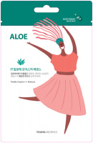 | MSDS_Aloe | 40.00 |  |  | Изображение
 | Тканевая маска для лица Young Mediface (алоэ) |  |  |  | 40.00 | шт | 1398 | Изображение
 | Тканевая маска для лица Young Mediface (гранат) | Тканевая маска для лица Young Mediface (гранат) |  | MSDS_Pomegranate | 40.00 |  |  | Изображение
 | Тканевая маска для лица Young Mediface (гранат) |  |  |  | 40.00 | шт | 1397 | Изображение
 | Тканевая маска для лица Young Mediface (зеленый чай) | Тканевая маска для лица Young Mediface (зеленый чай) |  | MSDS_Green Tea | 40.00 |  |  | Изображение
 | Тканевая маска для лица Young Mediface (зеленый чай) |  |  |  | 40.00 | шт | 1395 | Изображение
 | Тканевая маска для лица Young Mediface (коллаген) | Тканевая маска для лица Young Mediface (коллаген) | 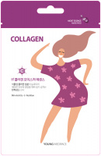 | MSDS_Collagen | 40.00 |  |  | Изображение
 | Тканевая маска для лица Young Mediface (коллаген) |  |  |  | 40.00 | шт | 1396 | Изображение
 | Тканевая маска для лица Young Mediface (морские водоросли) | Тканевая маска для лица Young Mediface (морские водоросли) | 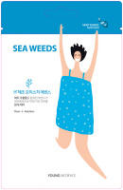 | MSDS_Sea Weeds | 40.00 |  |  | Изображение
 | Тканевая маска для лица Young Mediface (морские водоросли) |  |  |  | 40.00 | шт | 1396 | Изображение
 | Тканевая маска для лица Young Mediface (экстракт улитки) | Тканевая маска для лица Young Mediface (экстракт улитки) |  | MSDS_Snail | 40.00 |  |  | Изображение
 | Тканевая маска для лица Young Mediface (экстракт улитки) |  |  |  | 40.00 | шт | 1400 | Изображение

